Simulação de resolução
 | Os sapatos do gigante |  |  | 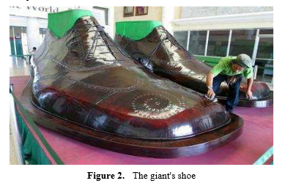
 | De acordo com o Guinness Book of the World Record (2002), as Filipinas detêm o recorde do maior par de sapatos do mundo. Cada sapato tem 2,37 m de largura e 5,29 m de comprimento. Qual seria a altura do gigante que poderia usar esses sapatos?
 | Traduzido e adaptado de "Mathematical Modelling Approach in Mathematics Education”, Ayla Arseven, Cumhuriyet University, Turkey.
 | Disponível em: http://www.hrpub.org/download/20151130/UJER4-19504779.pdf
Simulação de resolução com a folha Excel
 | 1) Recolha de dados |  | 2) Reta que melhor se ajusta à nuvem de pontos correspondente aos dados | 3) Equação da reta
Relação entre o comprimento do sapato e a altura
 | Comprimento do sapato (centímetros) | Altura da pessoa (centímetros) |  | Declive | Ordenada na Origem
 | 24 | 158 |  | 2.4031 | 101.16
 | 21.5 | 150
 | 25 | 170
 | 23 | 160
 | 29 | 170 |  | 4) Altura aproximada do gigante
 | 26 | 154 |  | Comprimento do sapato | Altura
 | 28 | 168 |  |  | centímetros | metros
 | 29 | 169 |  | 529 | 1372.3999 | 13.72
 | 30 | 177
 | 23.5 | 158

Guião de construção
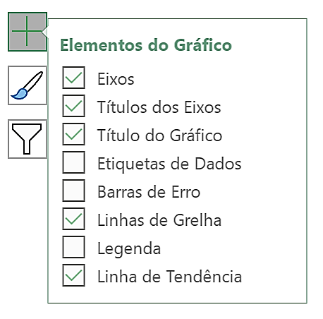
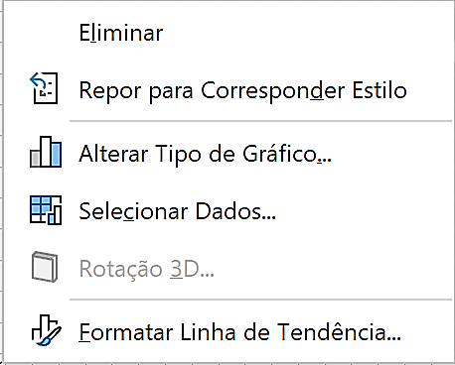
 | Os sapatos do gigante
 | De acordo com o Guinness Book of the World Record (2002), as Filipinas detêm o recorde do maior par de sapatos do mundo. Cada sapato tem 2,37 m de largura e 5,29 m de comprimento. Qual seria a altura do gigante que poderia usar esses sapatos?
 | Traduzido e adaptado de "Mathematical Modelling Approach in Mathematics Education”, Ayla Arseven, Cumhuriyet University, Turkey.
 | Disponível em: http://www.hrpub.org/download/20151130/UJER4-19504779.pdf
Guião de construção da reta de regressão linear
> Construção da tabela
- Inserir os dados das variáveis em duas colunas.
> Construção da nuvem de pontos
- Selecionar os dados da tabela construída;
- Inserir gráfico de dispersão selecionando e
> Construção da reta que melhor se ajusta à nuvem de pontos
- Selecionar o gráfico, clicar em "+";
- No menu "Elementos do gráfico", ativar "Linha de Tendência".
> Visualização da equação da reta
- Clicar com o botão direito do rato sobre a reta e escolher a opção "Formatar linha de tendência";
- Ativar "Mostrar Equação no gráfico".

Exploração sem a folha Excel
 | Os sapatos do gigante
 | De acordo com o Guinness Book of the World Records (2002), as Filipinas detêm o recorde do maior par de sapatos do mundo. Cada sapato tem 2,37 m de largura e 5,29 m de comprimento. Qual seria a altura do gigante que poderia usar esses sapatos?
 | Traduzido e adaptado de "Mathematical Modelling Approach in Mathematics Education”, Ayla Arseven, Cumhuriyet University, Turkey.
 | Disponível em: http://www.hrpub.org/download/20151130/UJER4-19504779.pdf
Sugestão de exploração sem excel

 | 1) No quadro, construir uma tabela e um referencial cartesiano para serem preenchidos com os dados dos alunos da turma.

 | 2) Cada aluno deve:
 | - medir a sua altura e o comprimento do seu sapato;
 | - registar esses valores na tabela;
 | - marcar o ponto ( altura, comprimento do sapato ) no referencial cartesiano.

$$\overset{̿}{x}$$
$$\overset{̿}{y}$$
 | 3) Determinar a média das alturas e a média dos comprimentos dos sapatos .

$$\overset{̿}{x}$$
$$\overset{̿}{y}$$
 | 4) Marcar no referencial cartesiano o ponto ( , ).

 | 5) Desenhar uma reta que passe pelo ponto marcado anteriormente e que melhor se ajuste à nuvem de pontos.

 | 6) Escrever a equação da reta (determinar declive e ordenada na origem).

 | 7) Usar a equação para calcular a altura do gigante a partir do comprimento do sapato dado.

